Putaran 1
ALGORITMA AES

Plaintext | kelompok empat
Kunci | AlgoritmaAES
Algoritma | AES 128 bit -> 16 byte

 | k | m | space | a |  | A | r | a | null
 | e | p | e | t |  | l | i | A | null
 | l | o | m | null |  | g | t | E | null
 | o | k | p | null |  | o | m | S | null

 |  | Konversi Teks Ke Hexadecimal
 | https://berhitung.id/konversi/bilangan/ascii-ke-heksadesimal
 | 6B | 6D | 20 | 61 |  | 41 | 72 | 61 | 0
 | 65 | 70 | 65 | 74 |  | 6C | 69 | 41 | 0
 | 6C | 6F | 6D | 0 |  | 67 | 74 | 45 | 0
 | 6F | 6B | 70 | 0 |  | 6F | 6D | 53 | 0

 | Konversi HExaDecimal ke Biner
 | https://berhitung.id/konversi/bilangan/heksadesimal-ke-biner
 | 01101011 | 01101101 | 00100000 | 01100001 |  | 01000001 | 01110010 | 01100001 | 00000000
 | 01100101 | 01110000 | 01100101 | 01110100 |  | 01101100 | 01101001 | 01000001 | 00000000
 | 01101100 | 01101111 | 01101101 | 00000000 |  | 01100111 | 01110100 | 01000101 | 00000000
 | 01101111 | 01101011 | 01110000 | 00000000 |  | 01101111 | 01101101 | 01010011 | 00000000

 | Initial Round XoR

 | 01101011 | XoR | 01000001 |  | 00101010 |  | 00100000 | XoR | 01100001 |  | 01000001 |  | Hasil | 00101010 | 00011111 | 01000001 | 01100001
 | 01100101 | XoR | 01101100 |  | 00001101 |  | 01100101 | XoR | 01000001 |  | 01100001 |  |  | 00001101 | 00011001 | 01100001 | 01110100
 | 01101100 | XoR | 01100111 |  | 00001011 |  | 01101101 | XoR | 01000101 |  | 00101000 |  |  | 00001011 | 00011011 | 00101000 | 00000000
 | 01101111 | XoR | 01101111 |  | 00000000 |  | 01110000 | XoR | 01010011 |  | 00100011 |  |  | 00000000 | 00000110 | 00100011 | 00000000
 |  |  |  |  |  |  |  |  |  |  |  |  |  |  |  |  |  | konversi ke hexadecimal ulang
 | 01101101 | XoR | 01110010 |  | 00011111 |  | 01100001 | XoR | 00000000 |  | 01100001 |  | Hasil Hexa | 2A | 1F | 41 | 61 | 2A | 1F | 41 | 61
 | 01110000 | XoR | 01101001 |  | 00011001 |  | 01110100 | XoR | 00000000 |  | 01110100 |  |  | D | 19 | 61 | 74 | 44 | 19 | 61 | 74
 | 01101111 | XoR | 01110100 |  | 00011011 |  | 00000000 | XoR | 00000000 |  | 00000000 |  |  | B | 1B | 28 | 0 | 42 | 1B | 28 | 30
 | 01101011 | XoR | 01101101 |  | 00000110 |  | 00000000 | XoR | 00000000 |  | 00000000 |  |  | 0 | 6 | 23 | 0 | 30 | 36 | 23 | 30

 | Hasil XoR |  |  |  |  |  |  |  |  | Tabel S -BOX
 | 2A | 1F | 41 | 61 |  |  |  |  | 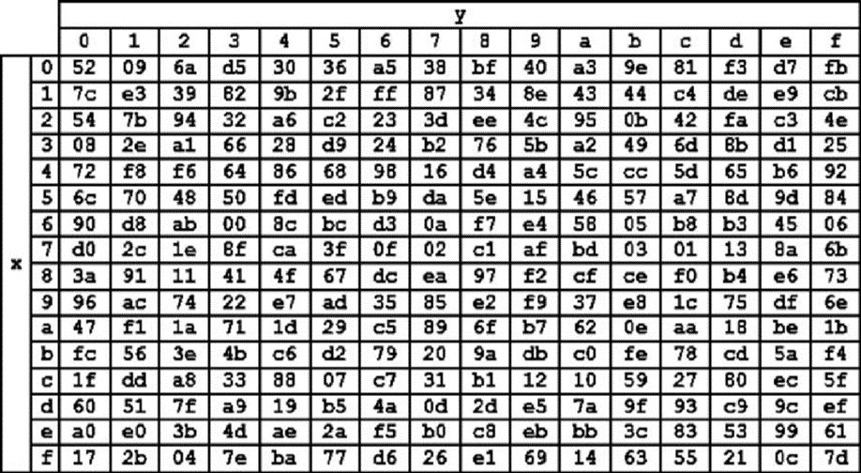 |  |  |  |  |  |  |  |  | konversi ulang hexadesimal ke biner dan langsung di XoR
 | 44 | 19 | 61 | 74 |  |  |  |  |  |  |  |  |  |  |  |  |  | 00101010 | 00011111 | 01000001 | 01100001
 | 42 | 1B | 28 | 36 |  |  |  |  |  |  |  |  |  |  |  |  |  | 01000100 | 00011001 | 01100001 | 01110100
 | 30 | 36 | 23 | 36 |  |  |  |  |  |  |  |  |  |  |  |  |  | 01000010 | 00011011 | 00101000 | 00110110
 |  |  |  |  |  |  |  |  |  |  |  |  |  |  |  |  |  | 00110000 | 00110110 | 00100011 | 00110110
 | Proses Sub-bytes menggunakan tabel S-Box

 | 95 | cb | f8 | d8 |  |  |  |  |  |  |  |  |  |  |  |  |  | konversi ulang biner ke hexadesimal
 | 86 | 8e | e1 | ca |  |  |  |  |  |  |  |  |  |  |  |  |  | 2A | 1F | 41 | 61
 | f6 | 44 | ee | 24 |  |  |  |  |  |  |  |  |  |  |  |  |  | 44 | 19 | 61 | 74
 | 8 | 24 | 32 | 24 |  |  |  |  |  |  |  |  |  |  |  |  |  | 42 | 1B | 28 | 36
 |  |  |  |  |  |  |  |  |  |  |  |  |  |  |  |  |  | 30 | 36 | 23 | 36
 |  | Proses Shift Rows

 | 95 | cb | f8 | d8 | Baris 1 Tidak digeser
 | 86 | 8e | e1 | ca | Geser 1
 | f6 | 44 | ee | 24 | Geser 2
 | 8 | 24 | 32 | 24 | Geser 3

 |  | Hasil Shift Rows
 | 95 | cb | f8 | d8
 | 8e | e1 | ca | 86
 | ee | 24 | f6 | 44
 | 24 | 8 | 24 | 32

 | Proses Mix Column

 | 02 | 03 | 01 | 01 |  | 95 | cb | f8 | d8
 | 01 | 02 | 03 | 01 | * | 8e | e1 | ca | 86
 | 01 | 01 | 02 | 03 |  | ee | 24 | f6 | 44
 | 03 | 01 | 01 | 02 |  | 24 | 8 | 24 | 32

 |  |  |  |  |  |  |  |  |  |  | https://www.fendiali.net/kalkulator/biner
 | 00000010 | 00000011 | 00000001 | 00000001 |  | 10010101 | 11001011 | 11111000 | 11011000 |  | 10010111 | 11001000 | 11111001 | 11011001
 | 00000001 | 00000010 | 00000011 | 00000001 | * | 10001110 | 11100001 | 11001010 | 10000110 | = | 10001111 | 11100011 | 11001001 | 10000111
 | 00000001 | 00000001 | 00000010 | 00000011 |  | 11101110 | 00100100 | 11110110 | 01000100 |  | 11101111 | 00100101 | 11110100 | 01000111
 | 00000011 | 00000001 | 00000001 | 00000010 |  | 00100100 | 00001000 | 00100100 | 00110010 |  | 00100111 | 00001001 | 00100101 | 00110000

 | Konversi Hexa
 | 97 | C8 | F9 | D9
 | 8F | E3 | C9 | 87
 | EF | 25 | F4 | 47
 | 27 | 9 | 25 | 30

 | Hasil putaran pertama adalah
 | 97 8F EF 27 | C8 E3 25 9 | F9 C9 F4 25 | D9 87 47 30

 | Lanjut putaran selanjut nya sampe 10x putaran

